B4. Cơ sở dữ liệu vật lý
Xác định các đối tượng cần lưu trữ Xác định các thuộc tính, thông tin của từng đối tượng
 |  |  |  |  |  |  | CLOB |  |  | xml
 |  |  | ORDER - ITEM_DETAIL |  |  |  | BLOB |  |  | json | Enum |  |  | Enum | Enum | Enum | Enum |  |  |  |  | IMGs
T01 | T02 | T03 |  | T04 | T05 |  | T06 | T07 | T08 | T09 | T10 | T11 | T12 | T13 | T14 | T15 | T16 | 1 | A | 15 | 22 | a.png, b.png, c.png, d.png
CUSTOMER | ITEM | ORDER | ORDER_DETAIL | SIZE | ORDER_STATUS | ORDER_STATUS_DETAIL | BILL | EMPLOYEE | ITEM_GROUP | ITEM_DETAIL | PAYMENT_METHOD | DEPARTMENT
ID | ID | ID | ID | ID | ID | ID | ID | ID | ID | ID | ID | ID
NAME | MATERIAL | DELIVERY_FEE | ORDER_ID | KEY | DESC | ORDER_ID | CREATED_AT | NAME | NAME | ITEM_ID | DESC | NAME
EMAIL | BUY_PRICE | CREATED_AT | ITEM_DETAIL_ID | GENDER |  | ORDER_STATUS_ID | TOTAL_OF_MONEY | PHONE |  | SIZE_ID
ADDRESS | COLOR | PAYMENT_METHOD_ID | AMOUNT | DESC |  | EMPLOYEE_ID | ORDER_ID | ADDRESS |  | AMOUNT
PHONE | ITEM_GROUP_ID | EMPLOYEE_ID |  |  |  | UPDATED_AT |  | DEPARTMENT_ID |  | SALES_PRICE
PASSWORD |  | CUSTOMER_ID

1. Xác định các bảng(table) |  |  |  |  |  |  |  |  |  |  | Khóa chính
2. Xác định lại các thuộc tính(đơn)(column) của từng bảng |  |  |  |  |  |  |  |  |  |  | Khóa ngoại
3. Xác định khóa chính |  |  |  |  |  |  |  |  |  |  | Khóa chính - ngoại
4. Xử lý các mối quan hệ --> khóa ngoại(11, 1n), bảng mới(NN)
--> đảm bảo các bảng dữ liệu sẽ liên kết, ràng buộc với nhau
--> tránh sai sót dữ liệu
--> để xử lý ràng buộc --> khóa ngoại(thuộc tính dùng để liên kết 2 hay nhiều bảng với nhau)

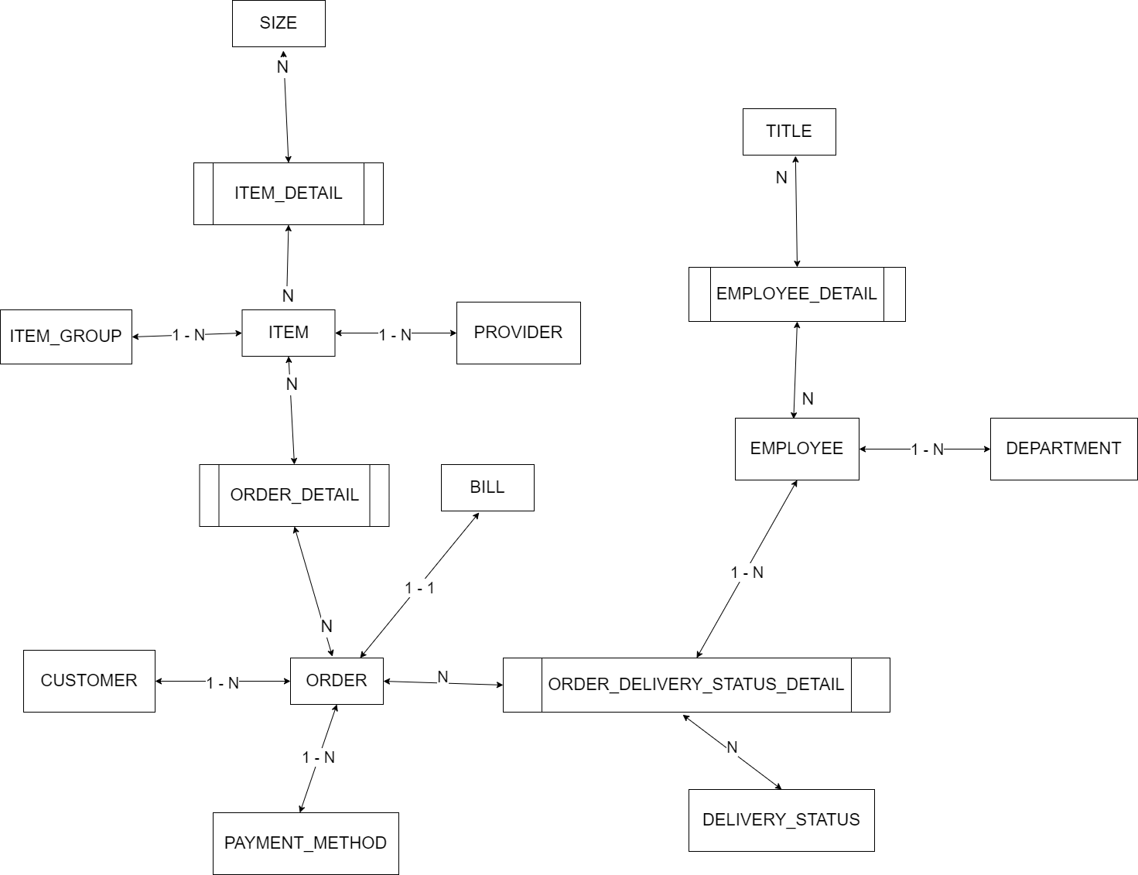
TH1: Quan hệ 1-n
Lý thuyết: Khi 2 tables có quan hệ 1-n --> 'bỏ 1 vào nhiều' có nghĩa là mình sẽ tạo column khóa ngoại bên bảng n(nhiều)
Sau đó tạo liên kết ràng buộc khóa ngoại đó với khóa chính của bảng 1
Miền giá trị của khóa ngoại trong bảng N phải giống với miền giá trị của khóa chính trong bảng 1
Bảng N - Con
ITEM
ID | NAME | PRICE |  | ITEM_GROUP_ID
1 | Item A | 100 |  | 1
2 | Item B | 200 |  | 1
3 | Item C | 300 |  | 2
4 | Item D | 400 |  | 1

Bảng 1 - Cha
ITEM_GROUP
ID | NAME
1 | GROUP 1
2 | GROUP 2
3 | GROUP 3

TH2: Quan hệ 1-1
Lý thuyết: Khi 2 tables có quan hệ 1-1 --> tạo khóa ngoại ở bất kỳ table nào(tùy bài toán) rồi liên kết đến khóa chính của table còn lại
Lưu ý: khóa ngoại phải thêm ràng buộc là unique
Miền giá trị của khóa ngoại trong bảng N phải giống với miền giá trị của khóa chính trong bảng 1

Bảng 1
ORDER
ID | CREATED_AT | CREATED_BY |  | PAYMENT_METHOD_ID
O1 | 12.10 | NV 1 |  | 1
O2 | 22.07 | NV 2 |  | 2
O3 | 18.09 | NV 3 |  | 2
O4 | 05.02 | NV 4 |  | 1

Bảng 1
BILL
ID | CREATED_BY | ORDER_ID |  |  | RELATION_BO |  | Cách làm khác khi quan hệ 1-1(không khuyến khích)
B1 | NV 11 | O1 |  |  | ID |  | BILL_ID(unique) | ORDER_ID(unique)
B2 | NV 21 | O2 |  |  | 1 |  | B1 | O1
B3 | NV 31 | O3 |  |  | 2 |  | B1 | O2
B4 | NV 31 | O4 |  |  | 3 |  | B3 | O3
 |  |  |  |  | 4 |  | B4 | O4

TH3: Quan hệ n-n
Lý thuyết: Khi 2 tables có quan hệ n-n --> tạo ra 1 bảng mới làm bảng trung gian liên kết 2 bảng N - N
Bảng mới sẽ có ít nhất là 2 columns(chính là 2 columns khóa ngoại mình tạo ra để liên kết về khóa chính của 2 bảng N N)
Và có thể chứa thêm các column khác
Cách 1: Chọn khóa chính là tập 2 columns(khóa ngoại)
Cách 2: Tạo ra 1 column mới làm khóa chính(thêm ràng buộc unique cho 2 columns khóa ngoại)
Miền giá trị của khóa ngoại trong bảng N phải giống với miền giá trị của khóa chính trong bảng 1

Bảng N
ORDER
ID | CREATED_AT | CREATED_BY |  | PAYMENT_METHOD_ID | ITEM_ID
O1 | 12.10 | NV 1 |  | 1
O2 | 22.07 | NV 2 |  | 2 | 1, 2 4 |  | ko lưu danh sách
O3 | 18.09 | NV 3 |  | 2
O4 | 05.02 | NV 4 |  | 1

Bảng N
ITEM
ID | NAME | PRICE |  | ITEM_GROUP_ID | ORDER_ID
1 | Item A | 100 |  | 1 | O2 |  | Item 1 luôn bán cho O2
2 | Item B | 200 |  | 1
3 | Item C | 300 |  | 2 | O2 |  | Item 3 luôn bán cho O2
4 | Item D | 400 |  | 1 | O2 |  | Item 4 luôn bán cho O2

Khách hàng X vào mua hàng gồm 3 sản phẩm, Item A, Item C, Item D --> nhân viên sẽ tạo 1 đơn hàng O2

ORDER_DETAIL
ORDER_ID | ITEM_ID | AMOUNT
O2 | 1 | 10
O2 | 2 | 12
O2 | 4 | 65
O1 | 5 | 10
O1 | 6 | 12
O3 | 6 | 65

ORDER_DETAIL | CONSTRAINT - UNIQUE
ID | ORDER_ID | ITEM_ID |  | AMOUNT
1 | O2 | 1 |  | 10
2 | O2 | 2 |  | 12
3 | O2 | 4 |  | 65
4 | O1 | 5 |  | 10
5 | O1 | 6 |  | 12
6 | O3 | 6 |  | 65

ORDER_STATUS |  |  | EMPLOYEE
ID | DESC |  | ID | NAME
1 | Đang xác thực đơn hàng |  | 1 | NV A
2 | Đang đóng gói |  | 2 | NV B
3 | Hoàn thành đóng gói đang đợi nhân viên giao hàng |  | 3 | NV C
4 | Đang giao hàng |  | 4 | NV D
5 | Giao thành công |  | 5 | NV E
6 | Giao thất bại
7 | Hủy đơn hàng

ORDER_STATUS_DETAIL
ID | ORDER_ID | ORDER_STATUS_ID | EMPLOYEE_ID | UDPATED_AT
1 | O1 | 1 | 1 | …
2 | O1 | 2 | 1 | …
3 | O1 | 3 | 3 | …
4 | O1 | 4 | 3 | …
5 | O1 | 5 | 5 | …
6 | O2 | 1 | 2 | …
7 | O2 | 2 | 2 | …
8 | O2 | 7 | 4 | …

